Cover
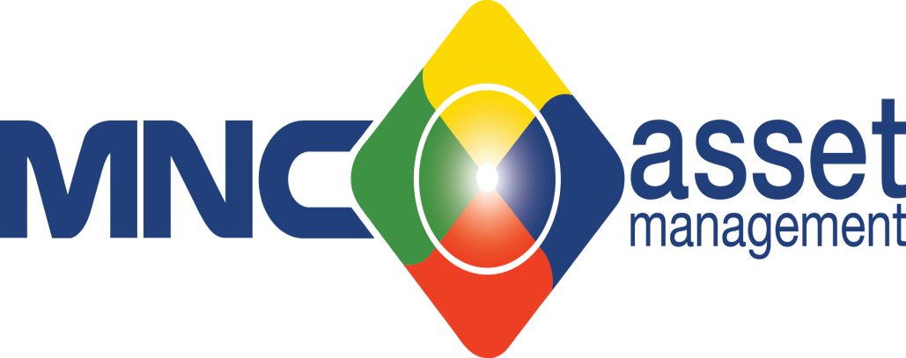

 | PT MNC ASSET MANAGEMENT

 |  |  |  |  |  | #DIV/0!
 | Laporan Keuangan
 | yang berakhir pada tanggal
 | 31 DEC 2017 dan 2016 |  | - | Rp-
 | (tidak diaudit)

 |  |  |  |  | Rp-

 | Saldo per 31 Oktober 2015

5.

6.
 |  | Rp-

7.

7.

8.

9.

 |  |  |  |  |  |  | Rp- | Rp-

10.

11

 |  |  |  |  |  |  | Rp(100,812,000.00)

 |  |  |  |  |  |  | Rp(119,131,359.00)

 |  |  |  |  |  |  | Rp- | Rp-
12
 | Pembelian Obligasi PT Global Mediacom I
 | Tahun 2012 Seri B |  |  |  |  |  |  | Rp4,091,991,666.00
 | Pembelian aset tetap |  |  |  |  |  |  | Rp269,539,898.00
 | Lain - lain |  |  |  |  |  |  | Rp2,635,001.00
 |  |  |  |  |  |  |  | Rp4,364,166,565.00

 | Sehingga susunan pemegang saham pada tanggal 28 Februari 2015 dan 2014 adalah sebagai berikut:
13.

 |  |  |  |  |  |  | Rp783,687,671.00

14.

15.

16.

17.

18.

Performance DEC'17
1,000,000,000
MNC Asset Management (in bio Rp)
Year to Date | YTD |  | Budget | % | %
 | Dec-17 | Dec-16 | Dec-17 | Growth | Ach
Revenues | 31.3 | 35.6 | 50.4 | -12% | 62% | 38,332,532,266
Operating Expenses | 31.2 | 30.9 | 48.9 | 1% | 64% | 36,026,640,968
Operating Income | 0.1 | 4.7 | 1.5 | -98% | 8%
Net Income | 0.1 | 3.4 | 6.0 | -96% | 2% | 8,835,622,072
EBITDA | 2.6 | 7.0 | 9.2 | -63% | -28% | 4,757,011,816
EBITDA Margin | 8% | 20% | 18% | -58% | -45%

MNC Asset Management (in bio Rp)
Year to Date | YTD |  | Budget | % | %
 | Dec-17 | Dec-16 | Dec-17 | Growth | Ach
Total Assets | - | 52.3 | 55.7 | -100% | 0% | 59,881,837,950
Total Liabilities | - | 7.9 | 5.8 | -100% | 0% | 3,951,007,458
Total Equity | 43.1 | 44.4 | 49.9 | -3% | 86% | 55,930,830,492

Performance Mam

Year to Date | Growth | Ach
Revenues | -12% | 62%
Operating Expenses | 1% | 64%
Operating Income | -98% | 8%
Net Income | -96% | 2%
EBITDA | -63% | -28%
EBITDA Margin | -58% | -45%

